ex3.7_Moving Average
ปีกับMA3y
 | Y | MA 3 Yrs
 | 10
 | 15 | 13.666666667
 | 16 | 16.666666667
 | 19 | 19.333333333
 | 23 | 22.666666667
 | 26 | 25.666666667
 | 28 | 28.666666667
 | 32 | 30
 | 30 | 31.666666667
 | 33 | 32.666666667
 | 35 | 35.333333333
 | 38 | 36.333333333
 | 36 | 38.666666667
 | 42 | 41
 | 45 | 44.333333333
 | 46 | 44.666666667
 | 43 | 46
 | 49 | 48
 | 52 | 52
 | 55
ปี | Y | MA 3 Yrs | MA 5 Yrs
2523 | 10
2524 | 15 | 13.666666667
2525 | 16 | 16.666666667 | 16.6
MA 5
2526 | 19 | 19.333333333 | 19.8
2527 | 23 | 22.666666667 | 22.4
2528 | 26 | 25.666666667 | 25.6
2529 | 28 | 28.666666667 | 27.8
2530 | 32 | 30 | 29.8
2531 | 30 | 31.666666667 | 31.6
2532 | 33 | 32.666666667 | 33.6
2533 | 35 | 35.333333333 | 34.4
2534 | 38 | 36.333333333 | 36.8
2535 | 36 | 38.666666667 | 39.2
2536 | 42 | 41 | 41.4
2537 | 45 | 44.333333333 | 42.4
2538 | 46 | 44.666666667 | 45
2539 | 43 | 46 | 47
MA 3
2540 | 49 | 48 | 49
2541 | 52 | 52
2542 | 55

 |  | MA 5 y จะเรียบขึ้น

 | ถ้าข้อมูลยิ่งเยอะใช้ค่าเฉลี่ยเคลื่อนที่ 5 ปี หรือ 7 ปี จะดีกว่า
 | ค่าเฉลี่ยเคลื่อนที่ ให้ใช้เฉลี่ยเป็นเลขคี่ เนื่องจากต้องการให้ข้อมูลตรงกับข้อมูลปีใดปีหนึ่ง

ex3.9_quadratic
ปี | X | Y | แต่เมื่อเราใช้โปรแกรมแล้ว เราไม่จำเป็นต้องกำหนดค่า x ตามแบบฝั่งซ้าย แต่ให้ทำแบบนี้แทน
2530 | -6 | 40 | เพราะถ้าคำนวณมือ ให้ sumx=0 จะทำง่าย แต่เมื่อใช้โปรแกรมแล้วจะไม่จำเป็น
2531 | -5 | 37 | ปี | X | Y
2532 | -4 | 35 | 2530 | 0 | 40
2533 | -3 | 30 | 2531 | 1 | 37
2534 | -2 | 20 | 2532 | 2 | 35
2535 | -1 | 15 | 2533 | 3 | 30
2536 | 0 | 10 | 2534 | 4 | 20
2537 | 1 | 12 | 2535 | 5 | 15
2538 | 2 | 17 | 2536 | 6 | 10
2539 | 3 | 25 | 2537 | 7 | 12
2540 | 4 | 31 | 2538 | 8 | 17
2541 | 5 | 37 | 2539 | 9 | 25
2542 | 6 | 40 | 2540 | 10 | 31
 | 0 |  | 2541 | 11 | 37
เลือกรูปแบบการกำหนดค่า x |  |  | 2542 | 12 | 40
2542-2530+1 = 13
เป็นเลขคู่ดังนั้น ให้ตรงกลางมีค่าเป็น 0
ก็คือตำแหน่งที่ n = (13+1)/2 = 7

ex3.14_Seasonal(T)
Year | Q | t = x | Y = T*S*C*I | T = Yhat | Y/T = S*C*I ขจัด T เพื่อให้ เหลือองค์ประกอบ S C I | Y/T*100 |  | copy ข้อมูลทีละ 4 ตัวแล้วมา transpose
1993 | 1 | 0 | 15 | 10.4335 | 1.4376767144 | 143.76767144 | 143.76767144 | Year | Q1 | Q2 | Q3 | Q4
1993 | 2 | 1 | 12 | 11.14477 | 1.0767382369 | 107.67382369 | 107.67382369 | 1993 | 143.76767144 | 107.67382369 | 84.345123376 | 111.40004392 | -
1993 | 3 | 2 | 10 | 11.85605 | 0.84345123376 | 84.345123376 | 84.345123376 | 1994 | 120.49463046 | 92.924380284 | 81.626267333 | 103.81237989 | I
1993 | 4 | 3 | 14 | 12.56732 | 1.1140004392 | 111.40004392 | 111.40004392 | 1995 | 117.83895756 | 89.100194951 | 74.08990525 | 98.589458706 | I | จากข้อมูลหลายๆตัวนี้จะทำให้เห็นว่าอาจจะมีอิทธิพลของวัฏจักรอยู่
1994 | 1 | 4 | 16 | 13.2786 | 1.2049463046 | 120.49463046 | 120.49463046 | 1996 | 115.97992493 | 86.381762676 | 73.560602903 | 94.774916681 | I - > | ทำให้ข้อมูลสูงกว่าปกติหรือต่ำกว่าปกติจากอิทธิพล C ในบางช่วง
1994 | 2 | 5 | 13 | 13.98987 | 0.92924380284 | 92.924380284 | 92.924380284 | 1997 | 119.19005772 | 88.789523547 | 77.464500817 | 96.042505908 | I
1994 | 3 | 6 | 12 | 14.70115 | 0.81626267333 | 81.626267333 | 81.626267333 | 1998 | 121.65943469 | 98.540496991 | 84.35081504 | 100.77322926 | I
1994 | 4 | 7 | 16 | 15.41242 | 1.0381237989 | 103.81237989 | 103.81237989 | 1999 | 127.25370863 | 106.32499013 | 93.339500654 | 104.59569882 | -
1995 | 1 | 8 | 19 | 16.1237 | 1.1783895756 | 117.83895756 | 117.83895756 | ค่าเฉลี่ย | 123.74062649 | 95.676453181 | 81.253816482 | 101.42689045 | 402.09778661 | sum ของ ค่าเฉลี่ยควรจะเท่ากับ 4 หรือ 400%
1995 | 2 | 9 | 15 | 16.83498 | 0.89100194951 | 89.100194951 | 89.100194951 | ค่าเฉลี่ยฤดูกาลที่แท้จริง หรือค่าเฉลี่ยหลังจากปรับค่าแล้ว | 123.09505858 | 95.177299023 | 80.829906743 | 100.89773566 | 400
1995 | 3 | 10 | 13 | 17.54625 | 0.7408990525 | 74.08990525 | 74.08990525 |  |  |  |  |  |  | หลังปรับค่าแล้วจะได้ 400 พอดี
1995 | 4 | 11 | 18 | 18.25753 | 0.98589458706 | 98.589458706 | 98.589458706
1996 | 1 | 12 | 22 | 18.9688 | 1.1597992493 | 115.97992493 | 115.97992493
1996 | 2 | 13 | 17 | 19.68008 | 0.86381762676 | 86.381762676 | 86.381762676 | การที่หาค่าเฉลี่ยของข้อมูลตรงนี้ จะเป็นการกำจัดอิทธิพลของวัฏจักร(C) และอิทธิพลของความผันแปรไม่แน่นอน(I)
1996 | 3 | 14 | 15 | 20.39135 | 0.73560602903 | 73.560602903 | 73.560602903 | จากการที่ทำให้ข้อมูลเรียบขึ้นด้วยค่าเฉลี่ย ดังนั้นข้อมูลจะเหลืออิทธิพลของฤดูกาลเท่านั้น (S)
1996 | 4 | 15 | 20 | 21.10263 | 0.94774916681 | 94.774916681 | 94.774916681 | อิทธิพลของฤดูกาลทำให้ไตรมาสที่ 1 สูงกว่าปกติ โดยจะเทียบกับ 100% จะสูงกว่าปกติอยู่ 23.095%
1997 | 1 | 16 | 26 | 21.8139 | 1.1919005772 | 119.19005772 | 119.19005772 | อิทธิพลของฤดูกาลทำให้ไตรมาสที่ 2 ต่ำกว่าปกติ โดยจะเทียบกับ 100% จะต่ำกว่าปกติอยู่ 4.83%
1997 | 2 | 17 | 20 | 22.52518 | 0.88789523547 | 88.789523547 | 88.789523547 | อิทธิพลของฤดูกาลทำให้ไตรมาสที่ 3 ต่ำกว่าปกติ โดยจะเทียบกับ 100% จะต่ำกว่าปกติอยู่ 19.18%
1997 | 3 | 18 | 18 | 23.23645 | 0.77464500817 | 77.464500817 | 77.464500817 | อิทธิพลของฤดูกาลทำให้ไตรมาสที่ 4 สูงกว่าปกติ โดยจะเทียบกับ 100% จะสูงกว่าปกติอยู่ 0.89%
1997 | 4 | 19 | 23 | 23.94773 | 0.96042505908 | 96.042505908 | 96.042505908
1998 | 1 | 20 | 30 | 24.659 | 1.2165943469 | 121.65943469 | 121.65943469
1998 | 2 | 21 | 25 | 25.37028 | 0.98540496991 | 98.540496991 | 98.540496991
1998 | 3 | 22 | 22 | 26.08155 | 0.8435081504 | 84.35081504 | 84.35081504
1998 | 4 | 23 | 27 | 26.79283 | 1.0077322926 | 100.77322926 | 100.77322926
1999 | 1 | 24 | 35 | 27.50411 | 1.2725370863 | 127.25370863 | 127.25370863
1999 | 2 | 25 | 30 | 28.21538 | 1.0632499013 | 106.32499013 | 106.32499013
1999 | 3 | 26 | 27 | 28.92666 | 0.93339500654 | 93.339500654 | 93.339500654
1999 | 4 | 27 | 31 | 29.63793 | 1.0459569882 | 104.59569882 | 104.59569882

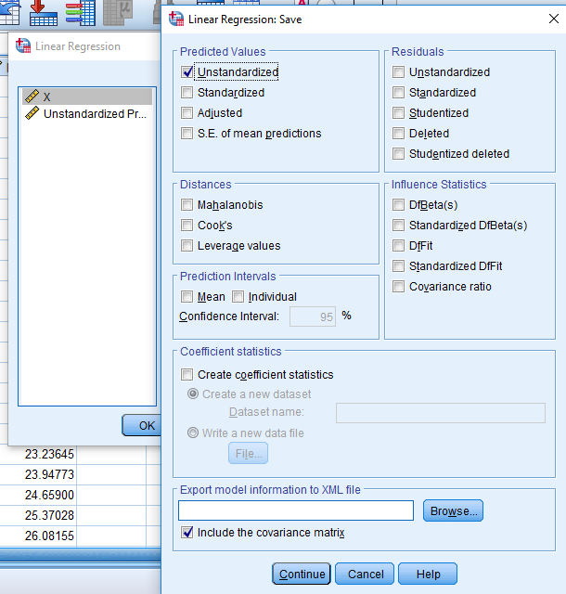
T หรือค่าที่ได้จากการพยากรณ์ด้วยสมการ Y hat |  |  |  |  | Y/T หรือเรียกว่าอัตราส่วนค่าแนวโน้ม
สามารถไปรันใน spss แล้วเก็บค่าพยากรณ์ด้วย save -> |  |  |  |  | ที่ประกอบด้วยองค์ประกอบ S C I เท่านั้น
 |  |  |  |  | เป็นข้อมูลหลังจากขจัดค่าแนวโน้ม(T)ออกไป

